GÉNÉRALITÉS
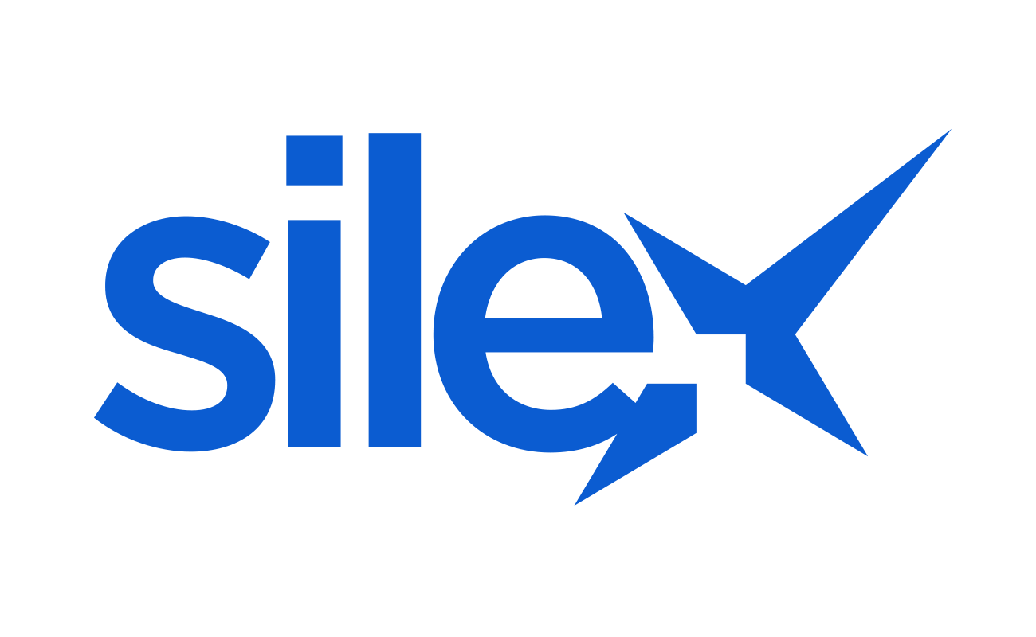

EXTRACTION - PANEL DE FOURNISSEURS

TITRE DE L'EXTRACTION
MASQUES & PROTECTIONS DU VISAGE

CONTEXTE
Dans le contexte de l’épidémie de Coronavirus COVID-19 à l’échelle mondiale et notamment de sa propagation en France, de nombreux acheteurs cherchent à identifier des entreprises qui fournissent des masques et protections du visage. Le deuxième onglet de ce fichier contient un panel de fournisseurs élargi pouvant répondre à ce besoin.

COMMENTAIRES
Les fournisseurs de masques et protections du visage ont été identifés grâce aux technologies d’intelligence artificielle Silex. À partir d’un besoin exprimé en langage naturel, Silex effectue une recherche profonde dans des arbres de connaissances qui lient des « concepts » et des noms d’entreprises. Les entreprises ont été classées en quatre catégories par ordre de pertinence : RANG 1: fournisseurs spécialisées en masques respiratoires et produits sanitaires à destination des milieux médicaux ; RANG 2 : fournisseurs de masques respiratoires et protections du visage ; RANG 3 : fournisseurs d'autres protections individuelles ; RANG 4 : fournisseurs de masques non médicaux et autres loisirs. Pour toutes informations complémentaires sur ces fournisseurs, notamment des adresses mail ou des numéros de téléphone, merci de nous contacter à l'adresse contact@silex-france.com

